魔素系統概述
前言
魔素系統是本遊戲的核心系統，會影響戰鬥系統以及成長系統。

世界觀設定
類別 | 說明 | 備註
神族 | 天生擁有神髓，為魔素的主要需求者，能夠對其應用。 | 已無
龍族 | 為魔素的巨大載體及生產者，在新世界尼德霍格的肉體成為主要生產魔素來源。 | 已無，剩屍體
人類 | 雖然其靈魂為魔素的最終型態，原本詩寇蒂給予人類的神髓經過長久的時間，大部分的人類並無使用神髓而退化，剩下極少數的人類還保有神髓的功能。 | 在本作的時代中了瘟疫的話是無法活下去。(有個劇本階段沒神髓的人類全部重了瘟疫)
人類（新） | 因得到巨龍之血而催化了神髓，而免於瘟疫的侵蝕肉體，負面的情感催化惡意對其精神慢慢地侵蝕，而被控制靈魂。 | 逃脫瘟疫浩劫存活的人類，卻潛藏著惡意的因子。
惡意 | 世界樹的瘟疫，也就是靈魂的瘟疫，當因負面情感的催化，精神層面無法抵抗侵蝕時，靈魂則被惡意控制。 | 最終BOSS(看要不要設計成最終階段將你所有魔素天賦全歸0純靠技術打祂)

戰鬥設定
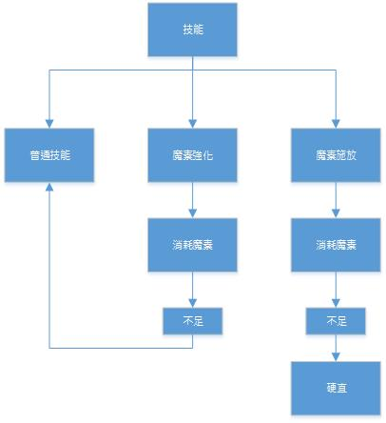

天賦成長
類別 | 說明 | 備註
概念 | 1.天賦分為：武器、魔素。 2.不管是武器或魔素的天賦升級一點，都視為角色等級提升，角色體質也相對應的提升。
如何升級 | 1.拿魔素結晶到三女那使用成長系統升級魔素。 2.個把武器會各種技能會有特定條件解鎖升級 （例如：熟練度、拿這武器擊殺特定怪、武器任務等等……） | 利用武器熟練度升級條件，玩家在成長策略的考量就會每把武器都去玩，達到每把的初階升級條件來增加角色等級，進而提升角色體質。
魔素結晶 | 取得方式：打特定怪物、BOSS戰勝也會給、商人NPC也有少許能用金幣換、隱藏支線。 魔素結晶也可能當消耗信道具使用 （兩種方案待議。一、使用增加魔素瓶數。二、使用增加魔素精華。） | 沒有固定數量

魔素循環歷程
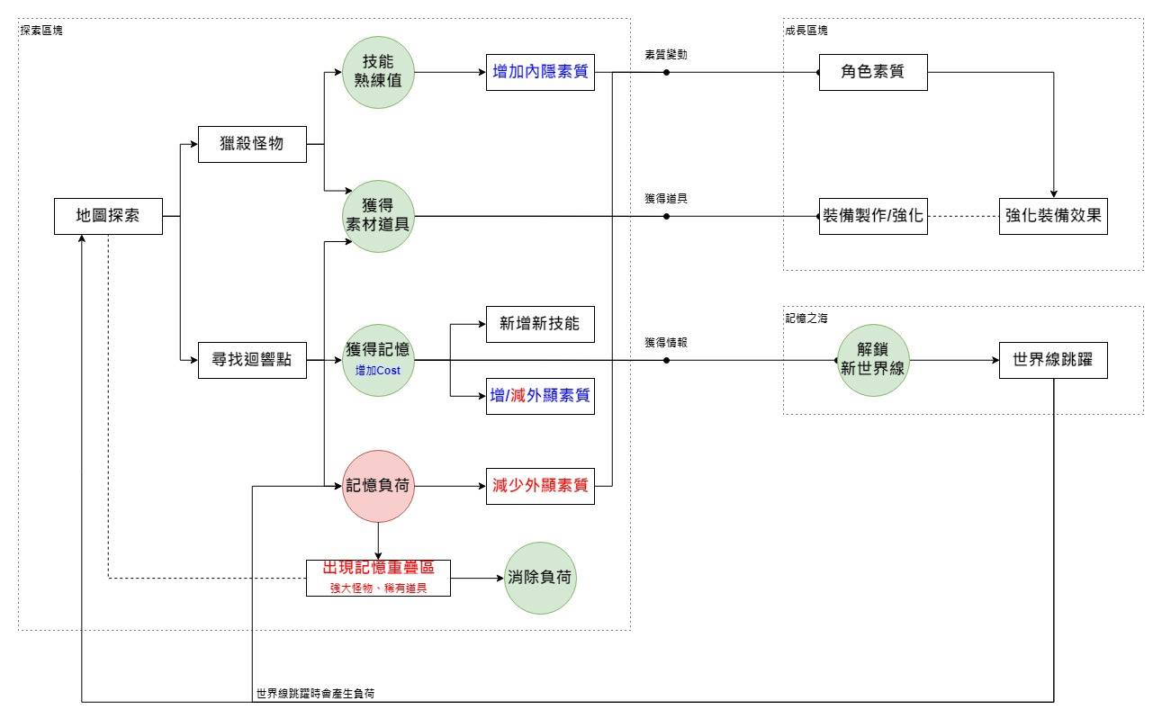

三女天賦成長系統介面
